상품제안서
초극세사 스웨이드 40*90 스포츠타올 | 상품코드: F08643

 |  |  |  |  |  |  | 02-412-0044 | www.easy1.co.kr
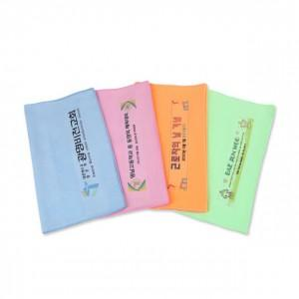

【상세/제작정보】 | .

【인쇄/포장옵션】 | 풀칼라 / 별도 문의

【공급단가】 | 수량 | 250~ | 500~ | 1,000~ | 2,000~ | 3,000~
*VAT별도 | 단가 | 1,890원 | 1,820원 | 1,750원 | 1,680원 | 1,630원

【상품 URL】 | https://dev.easy1.co.kr:443/src/goods_detail.php?gdno=8643

